F02.CFG-Paths
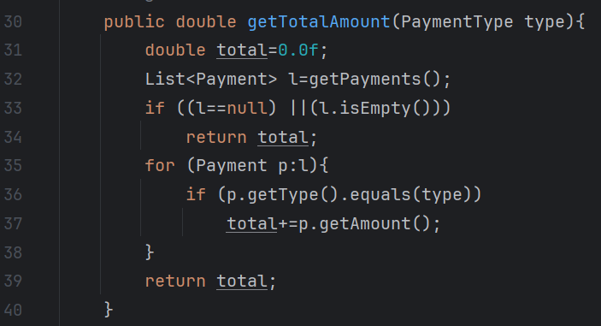
 |  | VVSS, Info Romana, 2024-2025

F02. totalul incasarilor pentru fiecare tip (CASH/CARD)

F02. Covered source code |  |  | F02. Control Flow Graph (CFG) | F02. Cyclomatic Complexity (CC)
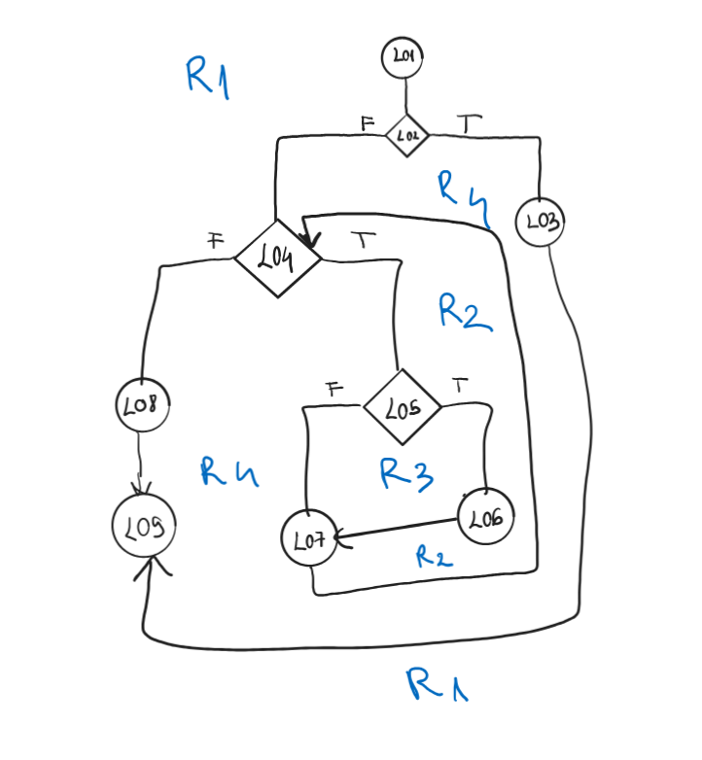
Line No. | Source code |  | Se va insera CFG asociat codului sursa testat (poza, diagrama, etc.). | CC1 = No. of regions = |  | 4
Req02_L01 | 31,32 |  |  | CC2 = Edges - Nodes + 2 = |  | 4
Req02_L02 | 33 |  | <Req02 CFG > | CC3 = No. of Conditions + 1 = |  | 4
Req02_L03 | 34
Req02_L04 | 35
Req02_L05 | 36 |  |  | F02. Individual Paths
Req02_L06 | 37
Req02_L07 | 38 |  |  | Path No. | Path
Req02_L08 | 39 |  |  | F02_P01 | 1 - 2(F) -4(F)-8-9
Req02_L09 | 40 |  |  | F02_P02 | 1 - 2(T) -3-9
 |  |  |  | F02_P03 | 1-2(F)-4(T)-5(F)-7-4(F)-8-9
 |  |  |  | F02_P04 | 1 - 2(F) - 4(T) - 5(T) - 6 - 7 - 4(F) - 8 - 9

